상품제안서
스카이 필 GaN 65W 3세대 초미니 멀티 3포트 PD3.0, PPS, QC4.0+ 초고속 A, C타입 유선 충전기[인쇄무료] | 상품코드: F28361

 |  |  |  |  |  |  | 02-412-0044 | www.easy1.co.kr
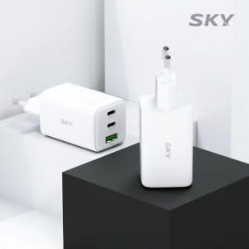

【상세/제작정보】 | <p>&nbsp;</p><p>&nbsp;</p>

【인쇄/포장옵션】 | 레이저 / 포장지포장

【공급단가】 | 수량 | 100~ | 300~ | 500~ | 1,000~ | 3,000~
*VAT별도 | 단가 | 20,560원 | 20,220원 | 19,700원 | 19,360원 | 18,850원

【상품 URL】 | https://dev.easy1.co.kr:443/src/goods_detail.php?gdno=28361

